Unit Test-MH-DN
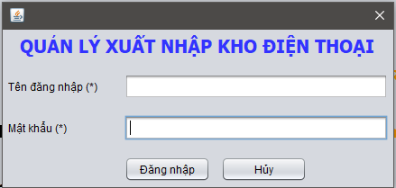
Kiểm tra các button đã đặt đúng tên Nút "Đăng nhập" là btnDangNhap
Kiểm tra các button đã đặt đúng tên Nút "Hủy" là btnHuy
Kiểm tra ô text file "Tên đăng nhập": txtTenDangNhap
Kiểm tra ô text file "Mật Khẩu": txtMatKhau
Có hàm gọi nút "Đăng nhập".
Có hÀM gọi nút "Hủy".()
Hàm check đã check đủ điều kiện.
Dữ liệu để đăng nhập đã được liên kết đúng với CSDL.
Văn bản thông báo khi đăng nhập không thành công :"Sai tên đăng nhập hoặc mật khẩu".
Kiểm tra hàm ẩn mật khẩu thành kí hiệu "*" cho ô "mật khẩu"

Unit test MH-NCC
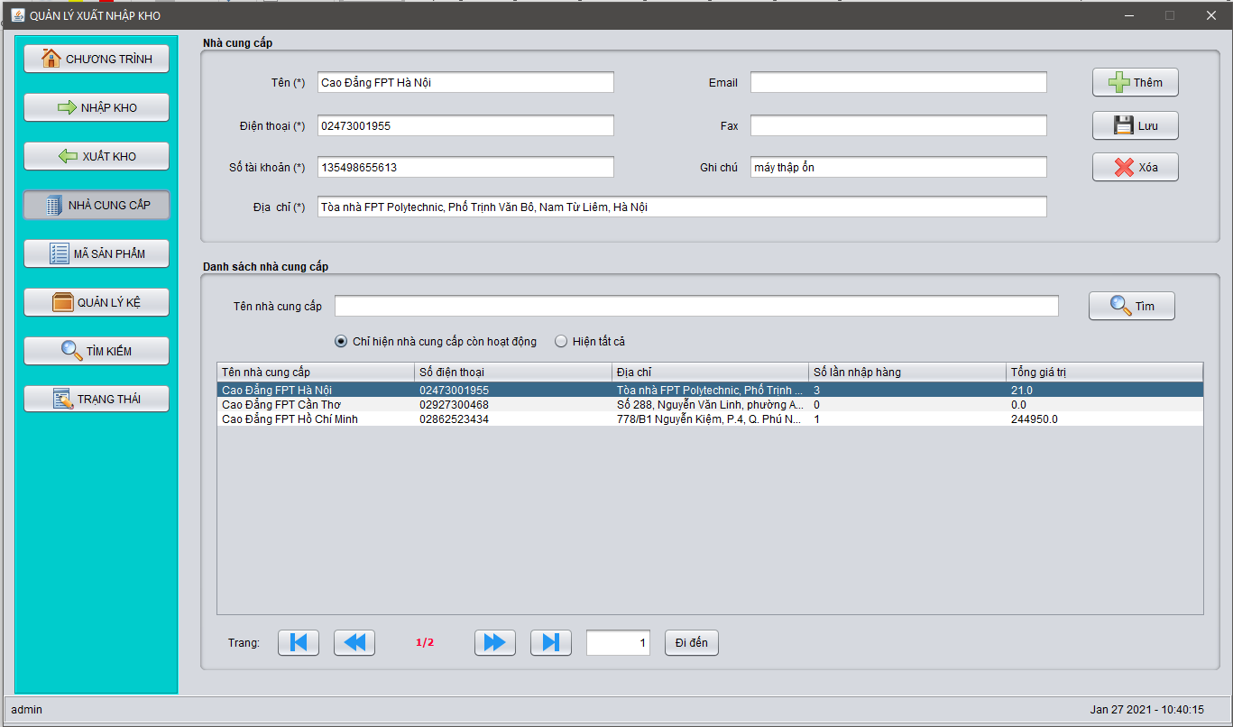
Kiểm tra các textFile đúng vơi yêu cầu:txtTen,txtDienThoai,txtSTK,txtDiaChi,txtEmail,txtFax,txtGhiChu
Các biến đặt tên đã đúng theo yêu cầu.:showDetail.
Kiểm tra bảng đã đúng với yêu cầu: tblNCC
Có hàm khởi tạo: public class NCC
Có phương thức gọi đến nút "Thêm": insert();
Có phương thức gọi đến nút "Lưu" :update();.
Có phương thức gọi đến nút "Xóa".:delete();.
Đã lấy được đúng dữ liệu của CSDL để đổ lên Table.
Có hàm xử lý sự kiện khi được click vào nút"Thêm":private void insert(){}
Có hàm xử lý sự kiện khi được click vào nút"Lưu": private void update().
Có hàm xử lý sự kiện khi được click vào nút"Xóa" : private void delete().
|<' button: Đặt tên là: btnBack.
Kiểm tra hàm xử lý nút:'|<'
<<' button: Đặt tên là: btnBackHome.
Kiểm tra hàm xử lý nút:'<<'
>>' button: Đặt tên là: btmNextEnd.
Kiểm tra hàm xử lý nút:'>>'
>|' : Đặt tên là: btnNext.Phương Thức:curPage = page;
Kiểm tra hàm xử lý nút:'>|'
Đã xử lý được sự kiện | MouseClicked?.VD:row = tblData.getSelectedRow(); if (row >= 0) { showDetail(); }
Kiểm tra bộ lọc danh sách đã được xử lý.
Kiểm tra các điểu kiện của hàm check:private boolean check().
Kiểm tra sự kiện khi click vào nút "Tìm".:curPage = 1; fillTable(rdoTC.isSelected());

Unit test MH-Kệ hàng
Kiểm tra tên bảng: tblKeHang.
Kiểm tra tên các comBoBox có đặt đúng với yêu cầu: cbKhuVuc,cbKeSo,cbTangSo
Kiểm tra impost: import DAO.ImportDAO; import DAO.SupplierDAO; import Helper.Helper; import Model.Supplier; import Model.Type; import javax.swing.*; import javax.swing.table.DefaultTableModel; import java.util.ArrayList; import java.util.regex.Pattern;
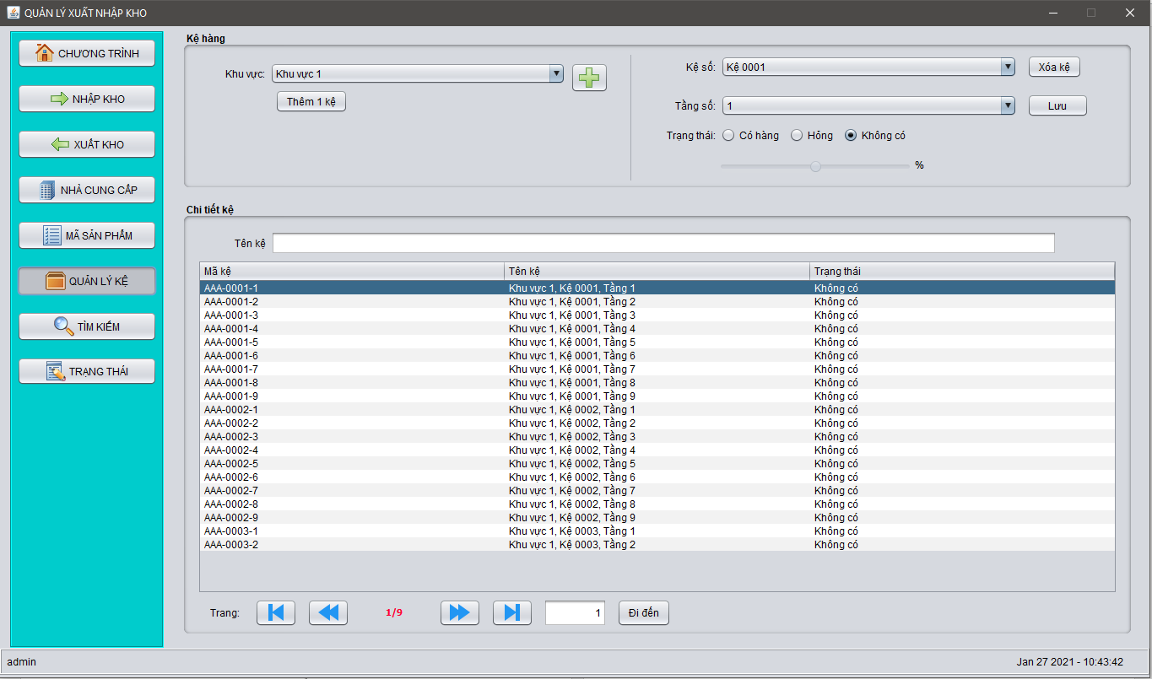
Kiểm tra có hàm khởi tạo:public class QLK.
Kiểm tra các button đã đặt đúng tên Nút "Thêm 1 kệ" là btnThemKe.
Kiểm tra các button đã đặt đúng tên Nút "Xóa Kệ" là btnXoaKe.
Kiểm tra các button đã đặt đúng tên Nút "Lưu" là btnLuu.
Kiểm tra các button đã đặt đúng tên Nút "Đi đến" là btnDiDen.
Có hàm xử lý sự kiện khi được click vào nút"Thêm 1 kệ":private void addAShelve().
Có hàm xử lý sự kiện khi được click vào nút"Xóa kệ":private void removeAShelve(){}.
Có hàm xử lý sự kiện khi được click vào nút"Lưu":private void updateStat(){}.
Kiểm tra hàm đổ dữ liệu lên các ô comBoBox.
Kiểm tra hàm "showDetail"đổ dữ liệu lên table.
|<' button: btnBack.Phương Thức:curPage = 1;
<<' button: btnBackHome.Phương Thức::curPage = curPage > 1 ? curPage - 1 : 1;
>>' button: btmNextEnd.Phương Thức: curPage = curPage < page ? curPage + 1 : page;
>|' : btnNext.Phương Thức:curPage = page;
Kiểm tra xem đã có hàm xử lý bộ lọc khi người dùng điền vào ô text file "Tên kệ".
Các biến đã đặt tên đúng theo yêu cầu.

